Plot berdasarkan daya
Daya | Jumlah
450 | 130798
900 | 232031
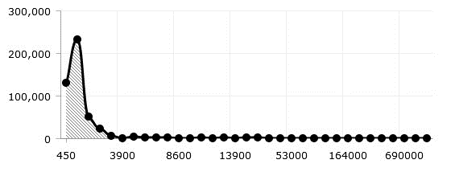
1300 | 51712
2200 | 22645
3500 | 5851
3900 | 24
4400 | 3291
5500 | 2403
6600 | 2321
7700 | 2152
8600 | 2
10500 | 2
10600 | 2323
11000 | 250
13200 | 1148
13900 | 13
16500 | 1364
23000 | 1256
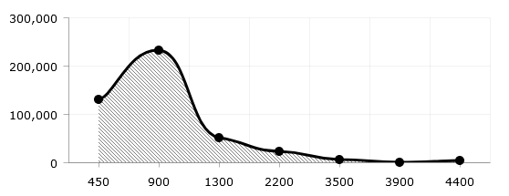
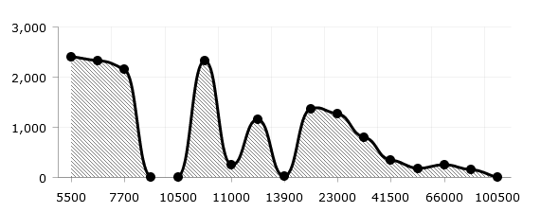
33000 | 796
41500 | 349
53000 | 176
66000 | 246
82500 | 145
100500 | 0
131000 | 66
164000 | 49
197000 | 180
240000 | 33
345000 | 48
555000 | 52
690000 | 14
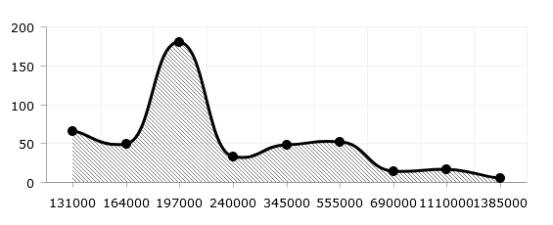
1110000 | 16
1385000 | 5

Plot Berdarkan Tarip
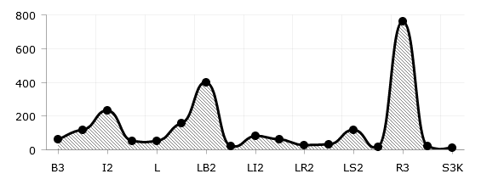
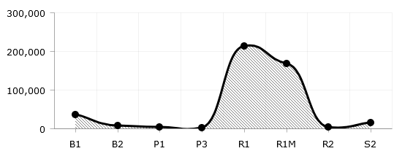
TARIP | Jumlah
B1 | 35461
B2 | 6720
B3 | 62
I1 | 118
I2 | 229
I3 | 50
L | 48
LB1 | 155
LB2 | 400
LB3 | 18
LI2 | 79
LP1 | 60
LR2 | 26
LR3 | 28
LS2 | 114
LS3 | 17
P1 | 3429
P3 | 2828
R1 | 213840
R1M | 167911
R2 | 4130
R3 | 761
S2 | 15225
S3 | 20
S3K | 10

Plot Berdasarkan Daerah
Layanan
DAERAH | Unit Layanan | Pelanggan | jamnyala
PADANG | 12 | 183730 | 4418641
BUKITTINGGI | 7 | 113734 | 2789062
SOLOK | 9 | 81918 | 2080377
PAYAKUMBUH | 4 | 72331 | 1813323
Daerah berdasarkan Jamnyala

Plot Berdasarkan Meteran
Meteran berdasarkan daerah
daerah/meteran | Manual | Elektronik
Padang | 204308 | 20967
Bukittinggi | 121121 | 20667
Solok | 89875 | 6724
Payakumbuh | 66882 | 27293

